Betting Decisions
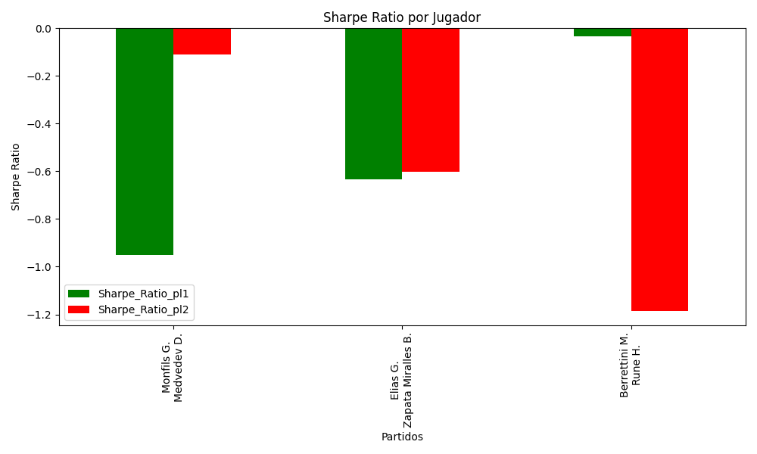
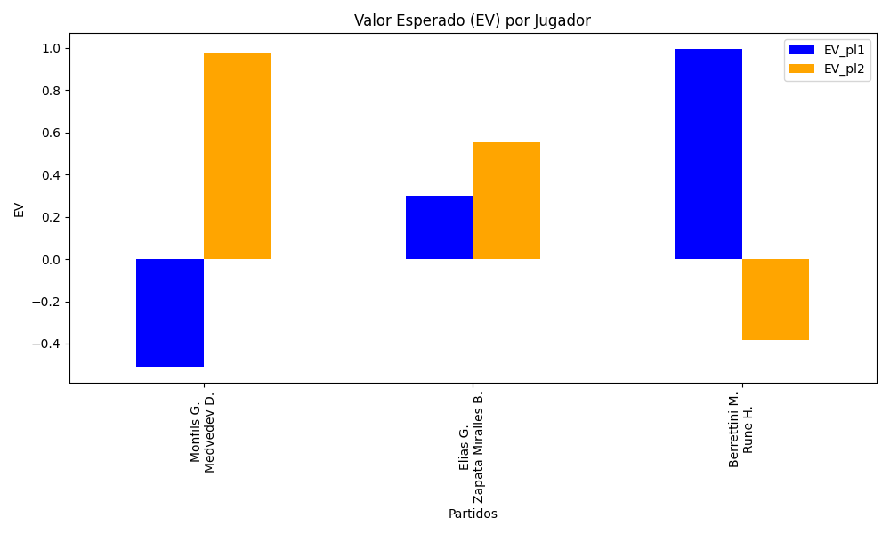
Surface | pl1 | pl1_flag | pl1_hand | pl1_bet | pl2 | pl2_flag | pl2_hand | pl2_bet | Result | DiffProffTime | DiffPts | DiffWeight | DiffHeight | Class | Prob_win_pl1 | Prob_win_pl2 | Accuracy | date_run | EV_pl1 | EV_pl2 | Std_Dev_pl1 | Std_Dev_pl2 | Sharpe_Ratio_pl1 | Sharpe_Ratio_pl2 | Best_Bet_EV | match | Best_Bet | Best_Bet_Sharpe | Money_to_Bet | Prob_Win | Payout
hard | Monfils G. | FRA | Right-Handed | 6.41 | Medvedev D. | RUS | Right-Handed | 1.12 | 0 | 8 | -6982 | 2 | -5 | 1 | 0.066303057733 | 0.93369694227 | 0.5 | 2022-03-14 | -0.5086943422 | 0.97943751761 | 1.5948791353 | 0.27866842926 | -0.95223161965 | -0.10967328618 | 0.97943751761 | Monfils G. Medvedev D. | pl2 | -0.10967328618 | 5.29 | 0.93369694227 | 1.12
clay | Elias G. | PRT | Right-Handed | 2.3 | Zapata Miralles B. | ESP | Right-Handed | 1.56 | 0 | 6 | -112 | -6 | 0 | 1 | 0.39365902341 | 0.60634097659 | 0.5 | 2022-03-14 | 0.29907477725 | 0.55223290007 | 1.1236897021 | 0.76215475445 | -0.63267040842 | -0.60062224536 | 0.55223290007 | Elias G. Zapata Miralles B. | pl2 | -0.60062224536 | 0.29 | 0.60634097659 | 1.56
hard | Berrettini M. | ITA | Right-Handed | 1.32 | Rune H. | DNK | Right-Handed | 3.39 | 0 | 6 | 4178 | 27 | 11 | 0 | 0.85988592489 | 0.14011407511 | 0.5 | 2022-03-14 | 0.99493534575 | -0.38489921028 | 0.45817905642 | 1.1766871222 | -0.032879403883 | -1.1854461428 | 0.99493534575 | Berrettini M. Rune H. | pl1 | -0.032879403883 | 0.29 | 0.85988592489 | 1.32

Monte Carlo Summary
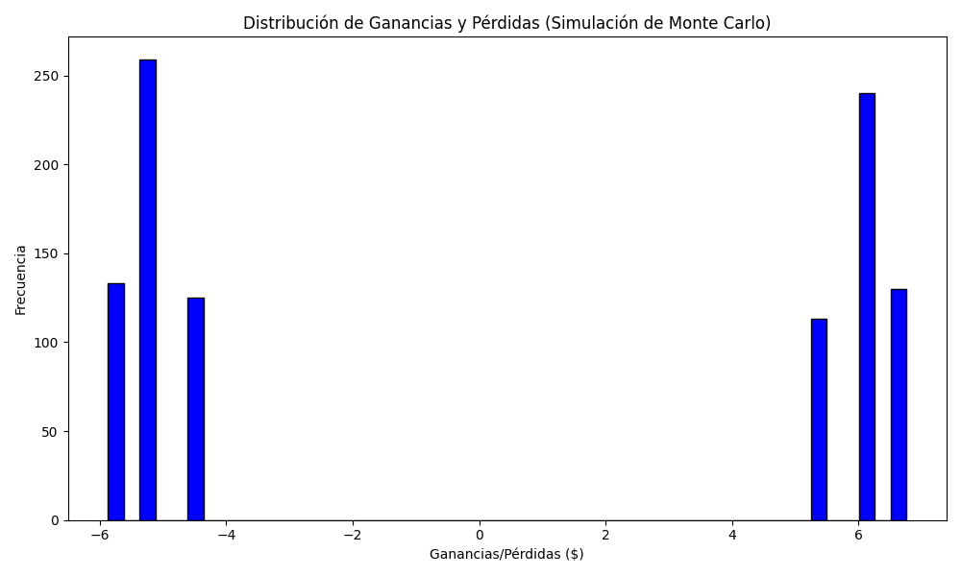
Promedio de Ganancia/Pérdida | Mediana de Ganancia/Pérdida | Ganancia/Pérdida Máxima | Ganancia/Pérdida Mínima | Probabilidad de Ganancia (>0)
0.2608212 | -4.4548 | 6.76 | -5.87 | 0.37

